关系图
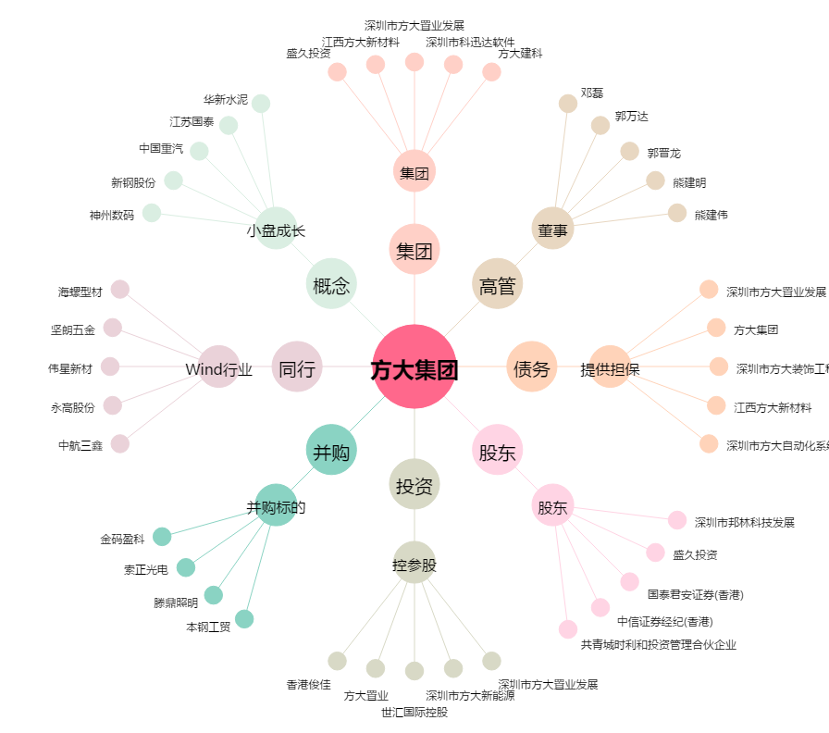
方大集团[000055.SZ] - 关系概览图

